Stadtradeln 2022

Biker Club Speyer e.V. - just for fun -
Stadtradeln - Speyer - Termin: 11. Juni bis 01. Juli 2022

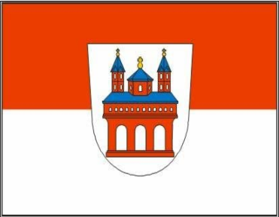

Datum | Strecke - Tour | Km-Angabe | Bemerkung
11. Juni 2022
12. Juni 2022
13. Juni 2022
14. Juni 2022
15. Juni 2022
16. Juni 2022
17. Juni 2022
18. Juni 2022
19. Juni 2022
20. Juni 2022
21. Juni 2022
22. Juni 2022
23. Juni 2022
24. Juni 2022
25. Juni 2022
26. Juni 2022
27. Juni 2022
28. Juni 2022
29. Juni 2022
30. Juni 2022
01. Juli 2022
Insgesamt |  | 0
Name: |  |  | .

